wykresy PL_UE 41_18
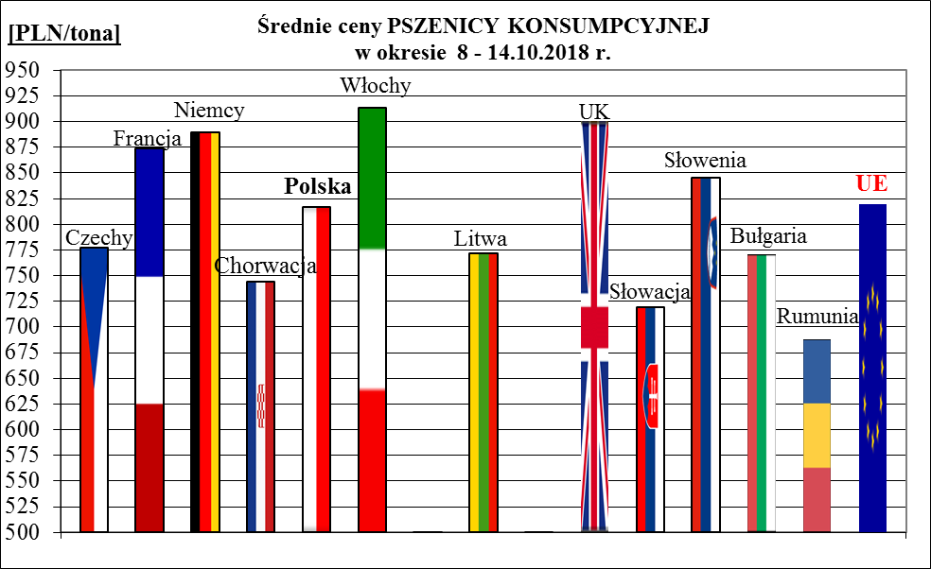
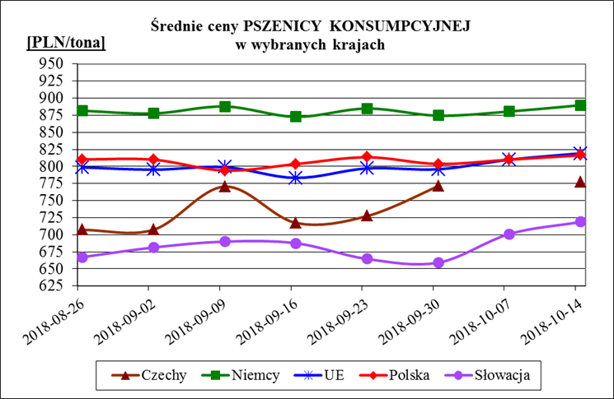
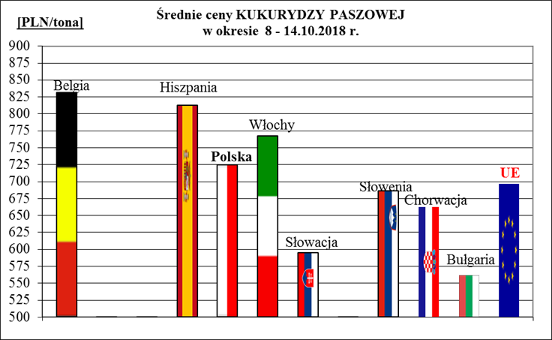
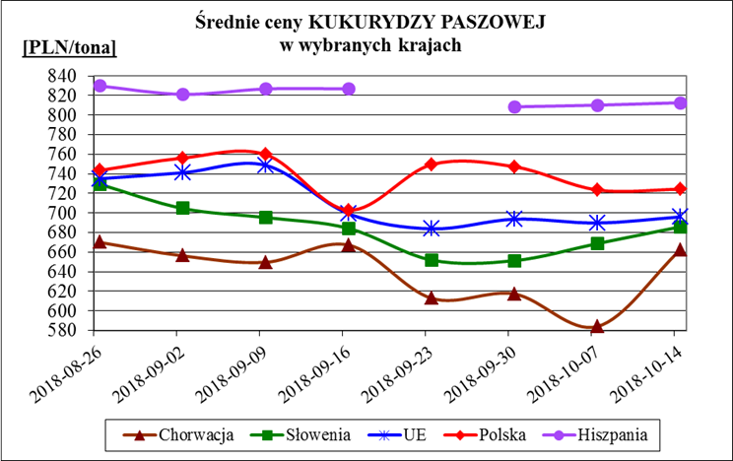
Porównanie średnich cen ziarna w Polsce i w UE za okres: | 8 - 14 października 2018r.

